Table 1
INFORME ESTADISTICO Y DE GESTION OFICINA DE ACCESO A LA INFORMACION Y TRANSPARENCIA INAPA CUARTO TRIMESTRE 2021
Solicitudes de información recibidas vía la plataforma única de solicitud de acceso a la información pública SAIP
OCTUBRE |  |  | NOVIEMBRE |  | DICIEMBRE | TOTAL
9 |  |  | 12 |  | 12 | 33
Solicitudes de informacion via SAIP
12
11.5 |  |  |  |  |  |  | OCTUBRE | 9
11 |  |  |  |  |  |  | NOVIEMBRE | 12
10.5 |  |  |  |  |  |  | DICIEMBRE | 12
10
9.5
9
Solicitudes de información recibidas vía correo electrónico
OCTUBRE |  |  | NOVIEMBRE |  | DICIEMBRE | TOTAL
0 |  |  | 0 |  | 0 | 0
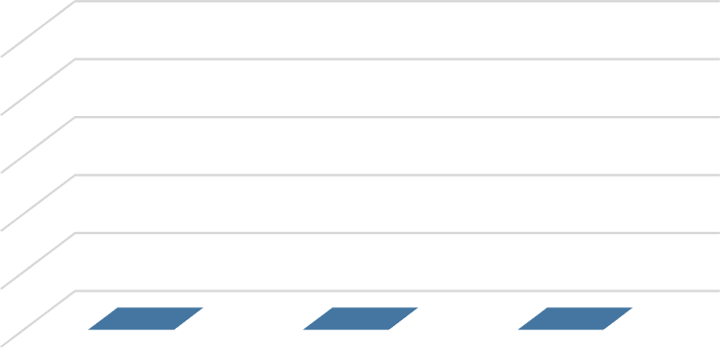
Solicitudes recibidas via correo electronico
1
0.8
0.6
0.4
0.2
0 | ABRIL | MAYO |  | JUNIO

Solicitudes de información recibidas en formato físico
OCTUBRE |  |  | NOVIEMBRE |  | DICIEMBRE | Total
0 |  |  | 1 |  | 1 | 2
Solicitudes recibidas via fisico
1
0.9
0.8
0.7
0.6
0.5
0.4
0.3
0.2
0.1
0
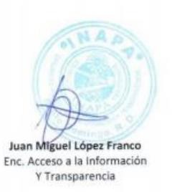
Oficina de Acceso a la Información y Transparencia

Informe Estadístico, Octubre Noviembre Diciembre 2021

